关系图
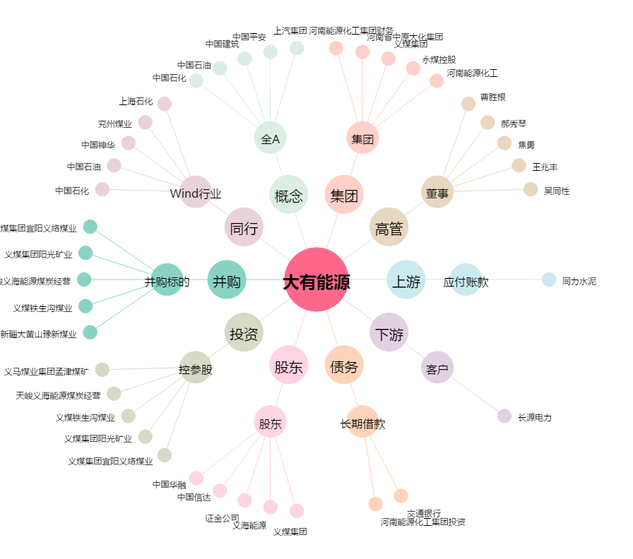
大有能源[600403.SH] - 关系概览图

